売上処理
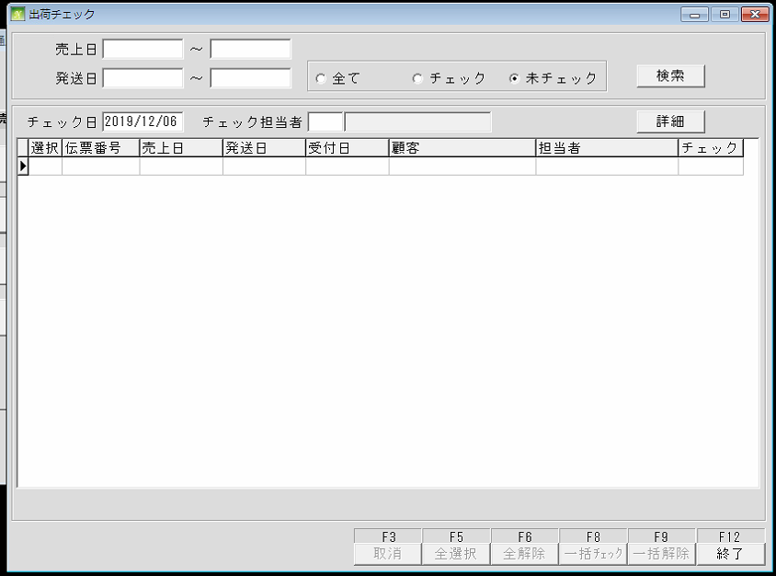
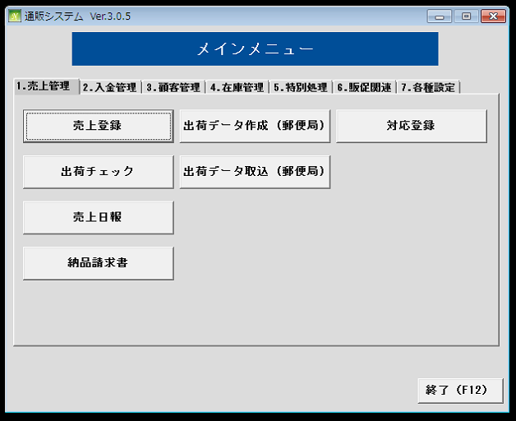
通信販売の管理

 | NO | 대분류 | 소분류 | 참조 테이블
 | 1 | 売上処理 | 売上登録
 | 2 |  | 出荷チェック
 | 3 |  | 売上日報
 | 4 |  | 納品請求書
 | 5 |  | 出荷データ作成
 | 6 |  | 出荷データ取込
 | 7 |  | 対応登録

 | 売上登録
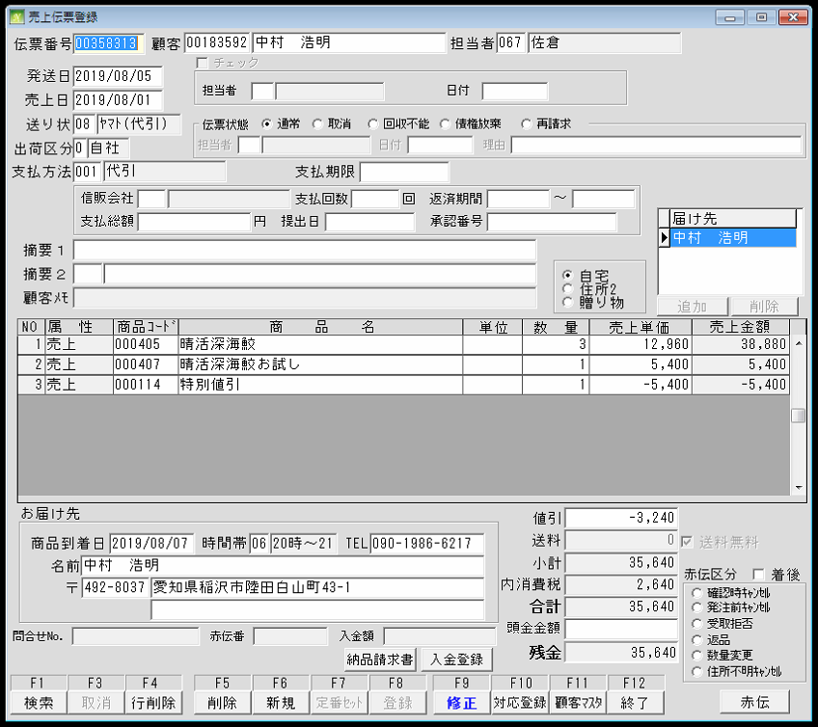
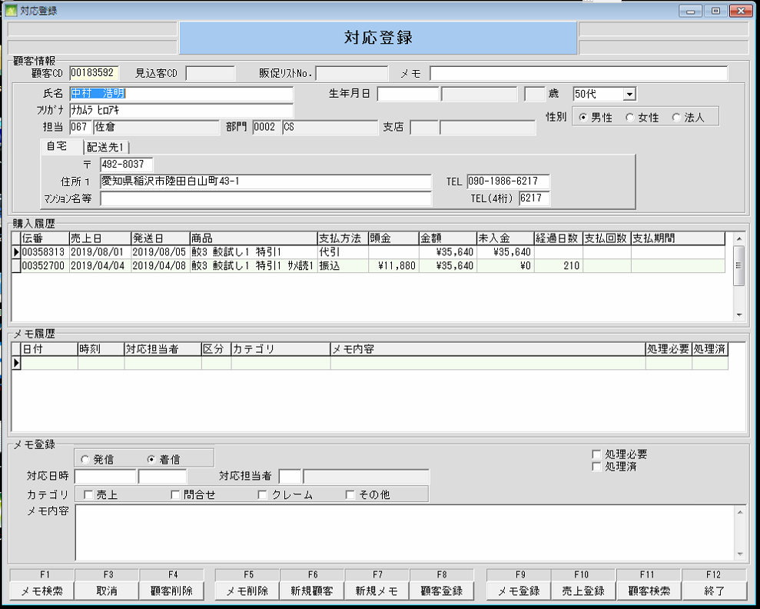
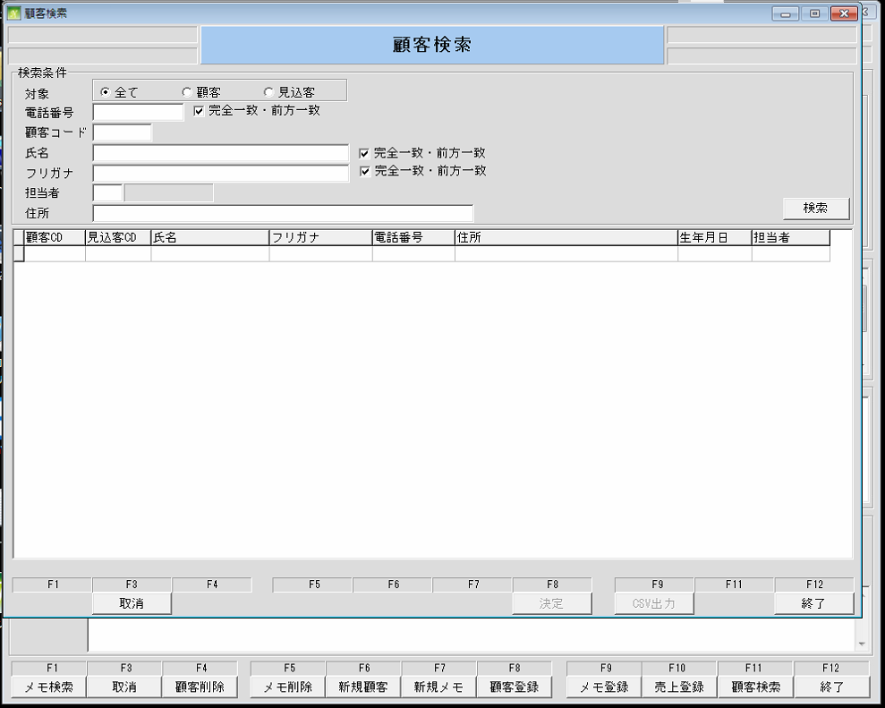

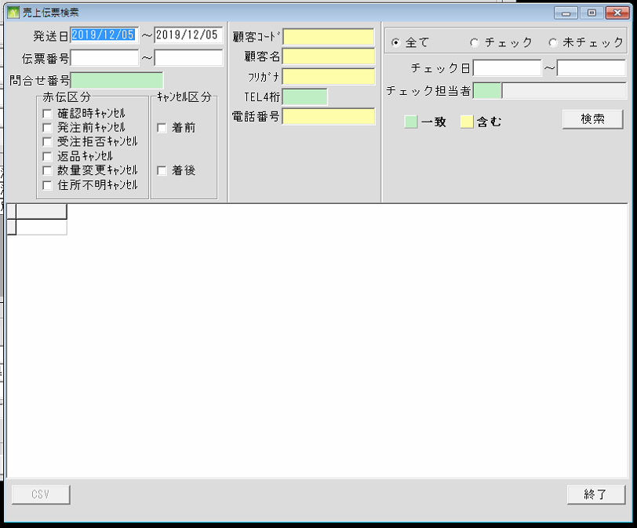

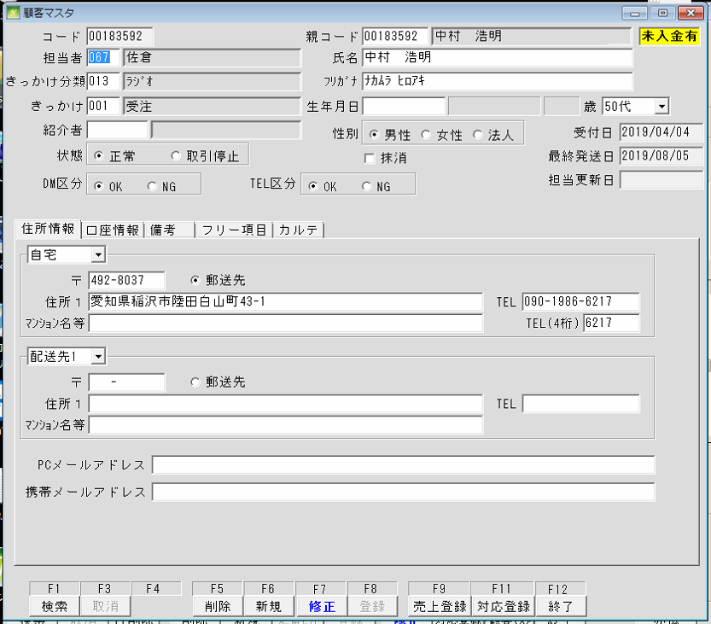

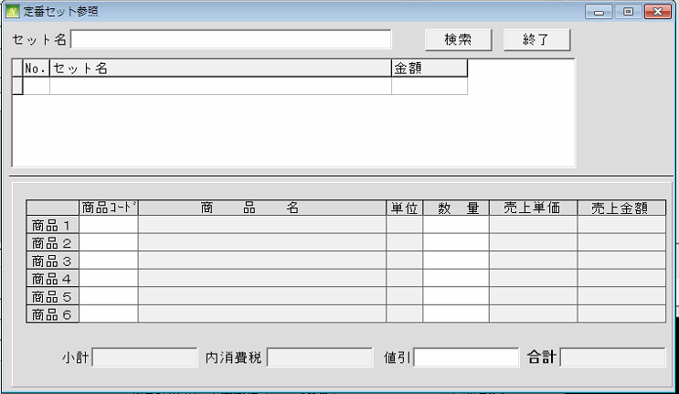

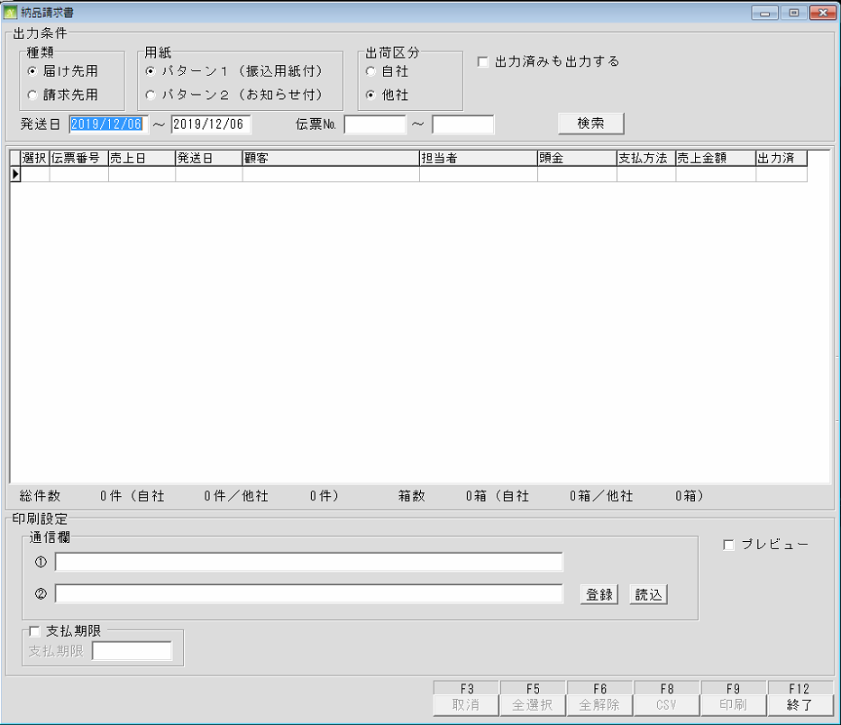
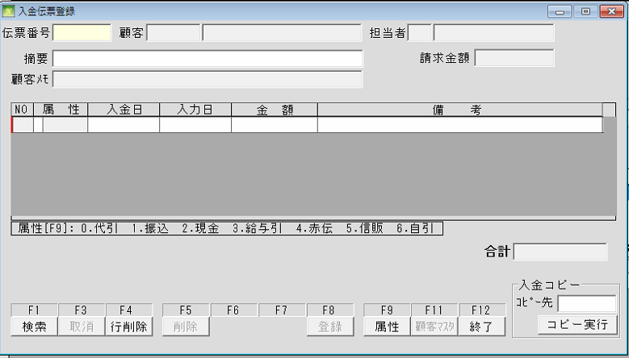

 | 出荷チェック

売上処理 (売上登録_入金登錄)
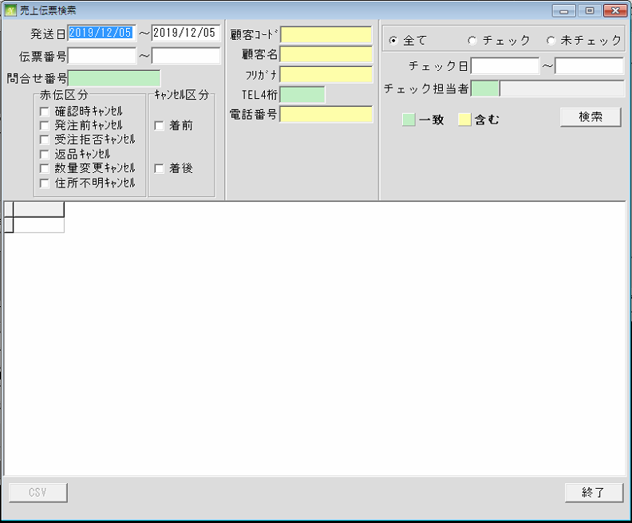
通信販売の管理

 | NO | 대분류 | 소분류 | 참조 테이블
 | 1 | 売上処理 | 売上登録
 | 2 |  | 出荷チェック
 | 3 |  | 売上日報
 | 4 |  | 納品請求書
 | 5 |  | 出荷データ作成
 | 6 |  | 出荷データ取込
 | 7 |  | 対応登録

 | 売上登録

売上処理 (売上登録_対応登録)
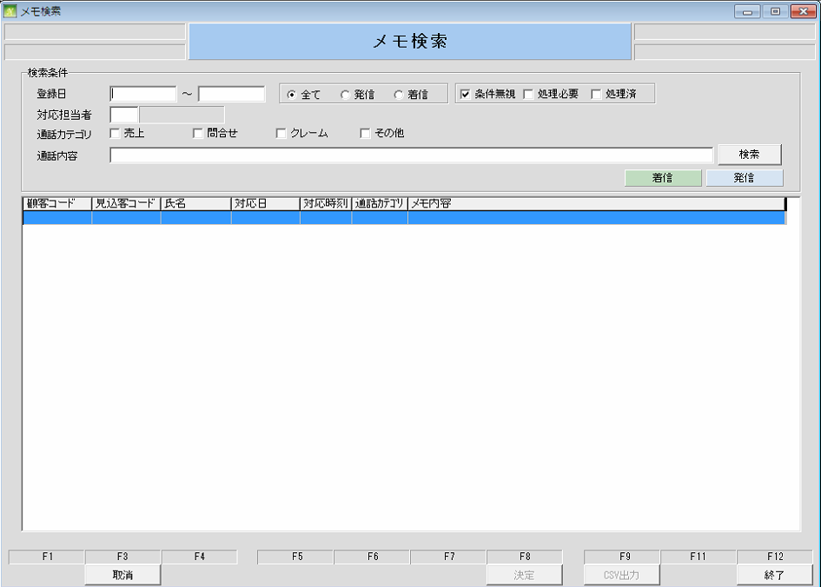
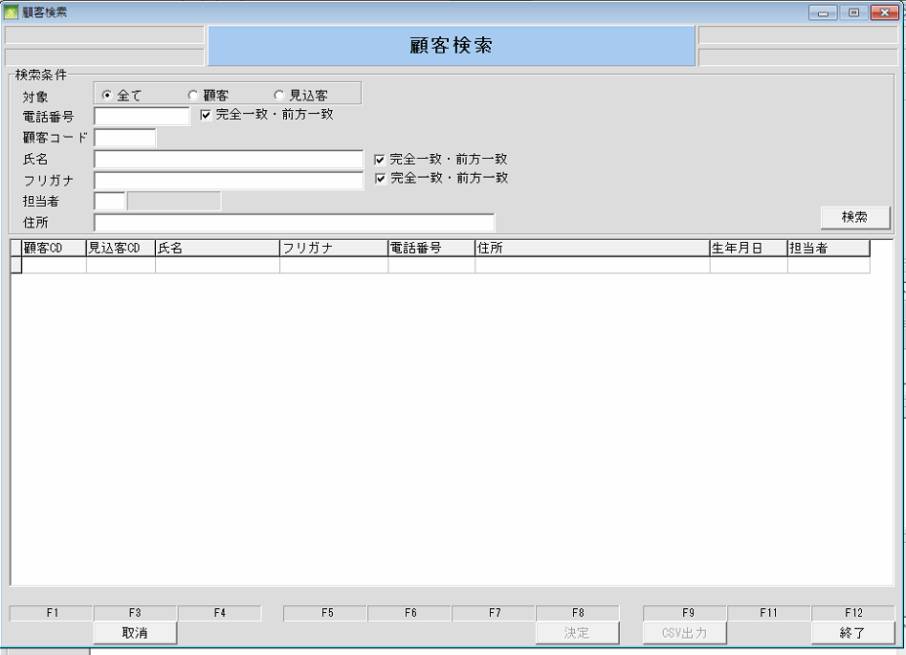
通信販売の管理

 | NO | 대분류 | 소분류 | 참조 테이블
 | 1 | 売上処理 | 売上登録
 | 2 |  | 出荷チェック
 | 3 |  | 売上日報
 | 4 |  | 納品請求書
 | 5 |  | 出荷データ作成
 | 6 |  | 出荷データ取込
 | 7 |  | 対応登録

 | 売上登録

売上処理 (出荷データ作成)
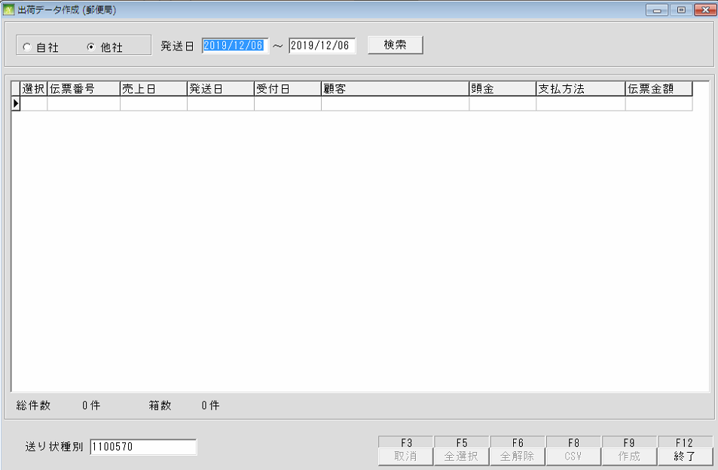
通信販売の管理

 | NO | 대분류 | 소분류 | 참조 테이블
 | 1 | 売上処理 | 売上登録
 | 2 |  | 出荷チェック
 | 3 |  | 売上日報
 | 4 |  | 納品請求書
 | 5 |  | 出荷データ作成
 | 6 |  | 出荷データ取込
 | 7 |  | 対応登録

 |  |  |  |  | 출

売上処理 (対応登録)
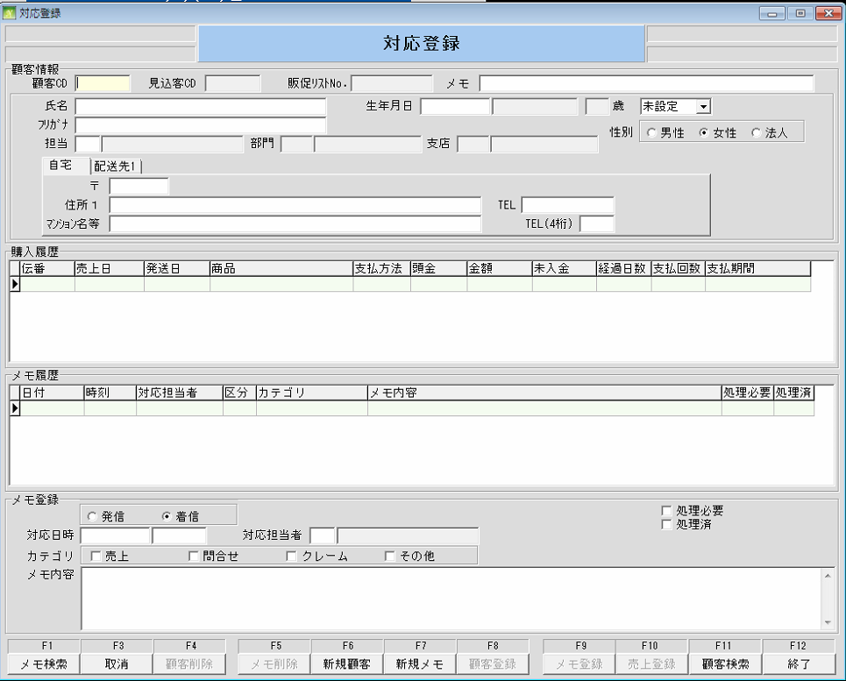
通信販売の管理

 | NO | 대분류 | 소분류 | 참조 테이블
 | 1 | 売上処理 | 売上登録
 | 2 |  | 出荷チェック
 | 3 |  | 売上日報
 | 4 |  | 納品請求書
 | 5 |  | 出荷データ作成
 | 6 |  | 出荷データ取込
 | 7 |  | 対応登録

 |  |  |  |  | 출

売上処理 (出荷チェック)
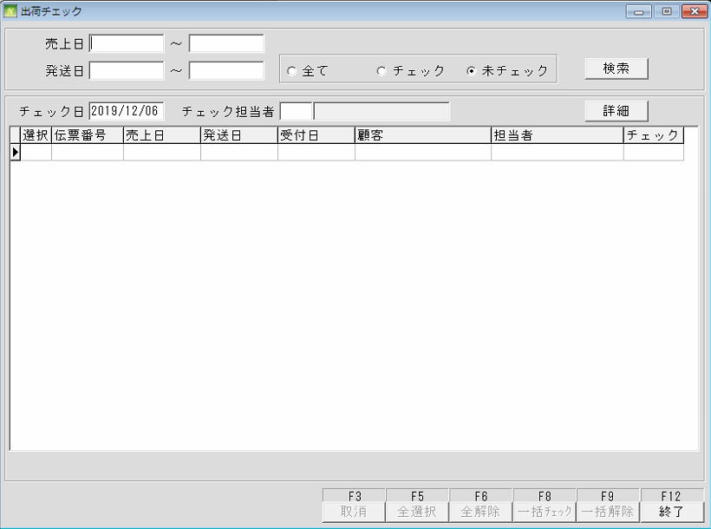
通信販売の管理

 | NO | 대분류 | 소분류 | 참조 테이블
 | 1 | 売上処理 | 売上登録
 | 2 |  | 出荷チェック
 | 3 |  | 売上日報
 | 4 |  | 納品請求書
 | 5 |  | 出荷データ作成
 | 6 |  | 出荷データ取込
 | 7 |  | 対応登録

売上処理 (出荷データ取込)
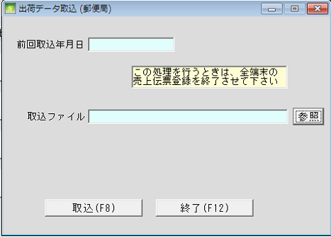
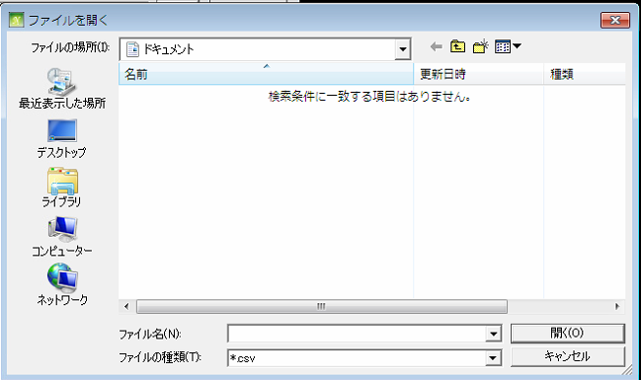
通信販売の管理

 | NO | 대분류 | 소분류 | 참조 테이블
 | 1 | 売上処理 | 売上登録
 | 2 |  | 出荷チェック
 | 3 |  | 売上日報
 | 4 |  | 納品請求書
 | 5 |  | 出荷データ作成
 | 6 |  | 出荷データ取込
 | 7 |  | 対応登録

売上処理 (売上日報)
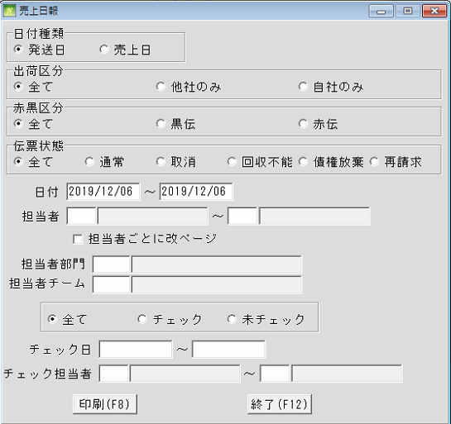
通信販売の管理

 | NO | 대분류 | 소분류 | 참조 테이블
 | 1 | 売上処理 | 売上登録
 | 2 |  | 出荷チェック
 | 3 |  | 売上日報
 | 4 |  | 納品請求書
 | 5 |  | 出荷データ作成
 | 6 |  | 出荷データ取込
 | 7 |  | 対応登録

